별첨#1 인력투입계획
[별첨#1] 인력투입계획

분석/설계
개발
연계/인증 테스트
이행
시범운영
내부오픈
안정화
대고객 오픈
구분 |  | 등급 |  |  |  |  |  |  |  | 계 | 비고
 |  |  | M | M1 | M2 | M3 | M4 | M5 | M6
국내/국제 체크카드 시스템 개발 | 프로젝트 총괄 (분석/설계/일정.자원관리 등) | 특급 | 1.0 | 1.0 | 1.0 | 1.0 | 1.0 | 1.0 | 1.0 | 7.0
 | 국내.국제카드발급/배송 국내상품/가맹점, 국제이용수수료 국내카드발급/배송, 국제카드발급 | 특급 | 1.0 | 1.0 | 1.0 | 1.0 | 1.0 | 1.0 | 0.5 | 6.5
 |  | 초급 | 0.5 | 1.0 | 1.0 | 1.0 | 1.0 | 1.0 | 1.0 | 6.5
 | 국내승인/사고, 국제승인/사고 | 중급 | 1.0 | 1.0 | 1.0 | 1.0 | 1.0 | 1.0 | 0.5 | 6.5
 |  | 초급 | 0.5 | 1.0 | 1.0 | 1.0 | 1.0 | 1.0 | 1.0 | 6.5
 | 국내매입/정산, 국제매입/정산 수수료정산, 국제Chargeback | 특급 | 0.5 | 0.5 | 0.5 | 0.5 | 0.5 | 0.5 | 0.5 | 3.5
 |  | 초급 | 0.5 | 1.0 | 1.0 | 1.0 | 1.0 | 1.0 | 1.0 | 6.5
 | 소계 |  | 5.0 | 6.5 | 6.5 | 6.5 | 6.5 | 6.5 | 5.5 | 43.0
즉시발급 | 즉시발급/수불관리 | 중급 |  | 0.5 | 1.0 | 1.0 | 1.0 | 1.0 | 0.5 | 5.0
 |  | 초급 |  | 0.5 | 1.0 | 1.0 | 1.0 | 1.0 | 1.0 | 5.5
 | 소계 |  | 0.0 | 1.0 | 2.0 | 2.0 | 2.0 | 2.0 | 1.5 | 10.5
모바일웹 (WebView) | 기획 | 고급 |  |  |  |  |  |  |  | 0.0 | 발주사에서 수행
 | 디자인/퍼블리싱 | 중급 |  |  |  |  |  |  |  | 0.0
 | 개발 | 초급 |  |  |  |  |  |  |  | 0.0
 | 소계 |  | 0.0 | 0.0 | 0.0 | 0.0 | 0.0 | 0.0 | 0.0 | 0.0
합계 |  |  | 5.0 | 7.5 | 8.5 | 8.5 | 8.5 | 8.5 | 7.0 | 53.5

별첨#2 추진일정
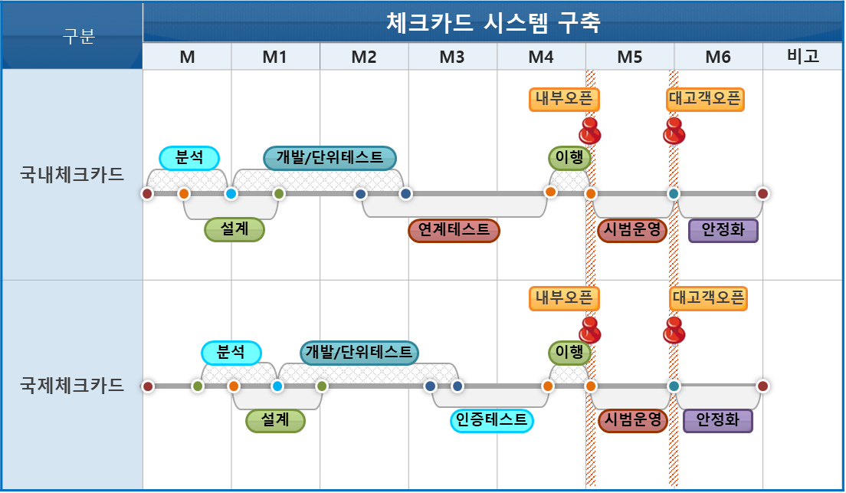
[별첨#2] 추진일정

